상품제안서
바쏘 데이 스트랩 텀블러 450ml | 상품코드: F32556

 |  |  |  |  |  |  | 02-412-0044 | www.easy1.co.kr
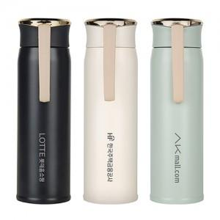

【상세/제작정보】

【인쇄/포장옵션】 | 실크, 레이저, 풀칼라, 컬러필름인쇄 / 포장지포장

【공급단가】 | 수량 | 50~ | 100~ | 500~ | 1,000~ | 2,000~
*VAT별도 | 단가 | 6,350원 | 6,100원 | 5,650원 | 5,550원 | 5,450원

【상품 URL】 | https://easy1.co.kr:443/src/goods_detail.php?gdno=32556

